Sheet1
SVNのマージでコミットグラフはどう変化するのか！

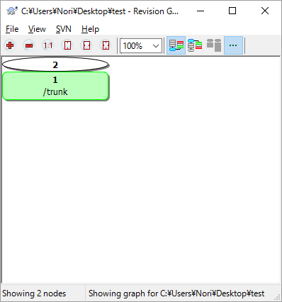
 | trunk

 | 10
 | 20
 | 30

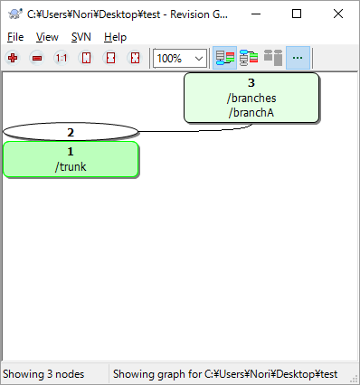
 | branchAを作成

 | trunk |  | branchA

 | 10 |  | 10
 | 20 |  | 20
 | 30 |  | 30

 | ブランチ切った時点で枝分かれ
 | trunkとbranchAの内容は全く同じなので、少し不自然

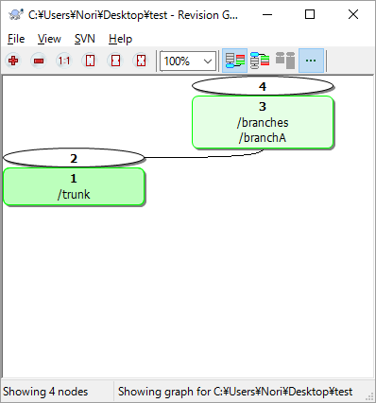
 | branchAをコミット

 | trunk |  | branchA

 | 10 |  | 10
 | 20 |  | 11 追加行
 | 30 |  | 20
 |  |  | 30

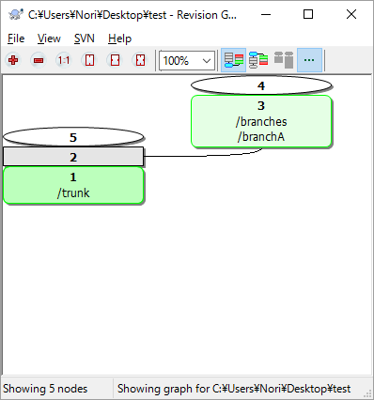
 | trunkをコミット

 | trunk |  | branchA

 | 10 |  | 10
 | 20 |  | 11 追加行
 | 30 |  | 20
 | 100 |  | 30
 | 110

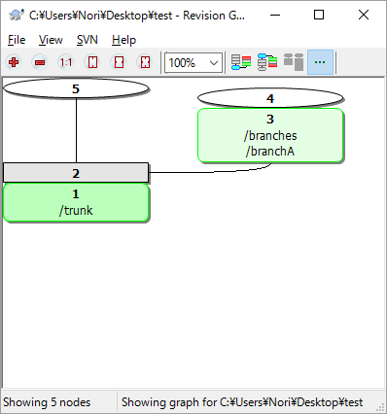
 | branchAをtrunkへマージ

 | trunk | branchA

 | 10 | 10
 | 11 追加行 | 11 追加行
 | 20 | 20
 | 30 | 30
 | 110
 | 120

 | 問題なくマージされた！
 | が、合流線が出ない

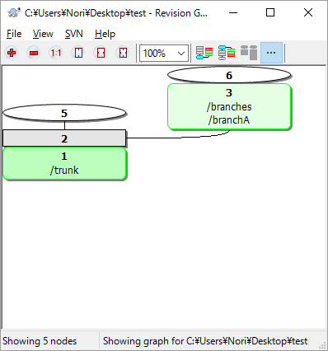
 | branchAをコミット

 | trunk | branchA

 | 10 | 10
 | 11 追加行 | 11 追加行
 | 20 | 12 追加行
 | 30 | 20
 | 110 | 30
 | 120

 | いまいち分かりずらい


 | branchAを削除

 | trunk

 | 10
 | 11 追加行
 | 20
 | 30
 | 110
 | 120

 | 過去の枝分かれも消えてしまう

